セルフチェックのまとめ
セルフチェックシート （養護教諭） |  |  | キャリアアップ研修Ⅲ |  |  |  |  | ※各セルフチェック項目について、「評価」の欄に１～５の自己評価を入力してください

 |  |  | 理念指標 |  | 繰り返し自覚し絶えず意識化を図る資質能力 |  |  | 日頃の心構え
キャリアステージ | Ⅲ 充実期相当 （経験10年から20年程度） |  | Ａ 高い倫理観と使命感及び確かな子ども理解 ①社会の秩序と規律を遵守し、信頼される存在 ②教員としての責務の自覚 ③子どもに関する確かな科学的知見と深い人間愛
 |  |  | Ｂ 確かな人権意識と共感力 ①全ての人の人権を尊重する態度 ②児童生徒や保護者の思いを感じ取る力
学校名 |  |  | 実務指標 |  | 資質能力を支える スキル |  | キャリアステージで身に付けるスキル | セルフチェック項目 | 評価 | 平均
 |  |  | 経験や研修を積むことで高めていく資質能力 | Ｃ 地域社会と 連携・協働する力 | C1 | 地域コミュニティの拠点としての学校づくり | ・運営委員会と協働して活動を推進する中で、学校と地域が願いを共有して学校づくりに取り組めるようにする。 | 地域の方々と話し合う場を設け、学校の課題やその解決方法について共通理解を図っている。 |  | #DIV/0! | 2 | Ⅳ 深化・貢献期相当 /管理職期相当 （経験20年程度以上） | 12
氏 名 |  |  |  |  |  |  |  | 教科会や学年会に地域の教育資源や学習環境を紹介し、その効果的な活用について助言している。 |  |  | 2 | Ⅲ 充実期相当 （経験10年から20年程度） | 9
 |  |  |  |  |  |  |  | 地域の方からの意見を学校経営に反映させたり、学習支援ボランティアによる支援の充実を図ったりしている。 |  |  | 2 | Ⅱ 伸長期相当 （経験５年から10年程度） | 6
職 名 |  |  |  |  | C2 | 地域をフィールドにした学びづくり | ・地域をフィールドにした学習を推進するリーダーとして、自校・近隣校での実践の充実に寄与する。 | 教材化できそうな地域素材を積極的に発掘しようとしたり、職員間での話題に取り上げたりしている。 |  | #DIV/0! | 3 | Ⅰ 基礎形成期相当 （経験１年から５年程度） | 3
 | C2 | C1 | E8 | E7 | E6 | E5 | E4 | E3 | E2 | E1 | D4 | D3
0 | 0 | 0 | 0 | 0 | 0 | 0 | 0 | 0 | 0 | 0 | 0 | 0
1 | 0 | 0 | 0 | 0 | 0 | 0 | 0 | 0 | 0 | 0 | 0 | 0
2 | 0 | 0 | 0 | 0 | 0 | 0 | 0 | 0 | 0 | 0 | 0 | 0
3 | 0 | 0 | 0 | 0 | 0 | 0 | 0 | 0 | 0 | 0 | 0 | 0
4 | 0 | 0 | 0 | 0 | 0 | 0 | 0 | 0 | 0 | 0 | 0 | 0
5 | 0 | 0 | 0 | 0 | 0 | 0 | 0 | 0 | 0 | 0 | 0 | 0
6 | 0 | 0 | 0 | 0 | 0 | 0 | 0 | 0 | 0 | 0 | 0 | 0
7 | 0 | 0 | 0 | 0 | 0 | 0 | 0 | 0 | 0 | 0 | 0 | 0
8 | 0 | 0 | 0 | 0 | 0 | 0 | 0 | 0 | 0 | 0 | 0 | 0
9 | 0 | 0 | 0 | 0 | 0 | 0 | 0 | 0 | 0 | 0 | 0 | 0
10 | 0 | 0 | 0 | 0 | 0 | 0 | 0 | 0 | 0 | 0 | 0 | 0
11 | 0 | 0 | 0 | 0 | 0 | 0 | 0 | 0 | 0 | 0 | 0 | 0
12 | 0 | 0 | 0 | 0 | 0 | 0 | 0 | 0 | 0 | 0 | 0 | 0
13 | 0 | 0 | 0 | 0 | 0 | 0 | 0 | 0 | 0 | 0 | 0 | 0
14 | 0 | 0 | 0 | 0 | 0 | 0 | 0 | 0 | 0 | 0 | 0 | 0
15 | 0 | 0 | 0 | 0 | 0 | 0 | 0 | 0 | 0 | 0 | 0 | 0
16 | 0 | 0 | 0 | 0 | 0 | 0 | 0 | 0 | 0 | 0 | 0 | 0
17 | 0 | 0 | 0 | 0 | 0 | 0 | 0 | 0 | 0 | 0 | 0 | 0
18 | 0 | 0 | 0 | 0 | 0 | 0 | 0 | 0 | 0 | 0 | 0 | 0
19 | 0 | 0 | 0 | 0 | 0 | 0 | 0 | 0 | 0 | 0 | 0 | 0
20 | 0 | 0 | 0 | 0 | 0 | 0 | 0 | 0 | 0 | 0 | 0 | 0
21 | 0 | 0 | 0 | 0 | 0 | 0 | 0 | 0 | 0 | 0 | 0 | 0
22 | 0 | 0 | 0 | 0 | 0 | 0 | 0 | 0 | 0 | 0 | 0 | 0
23 | 0 | 0 | 0 | 0 | 0 | 0 | 0 | 0 | 0 | 0 | 0 | 0
24 | 0 | 0 | 0 | 0 | 0 | 0 | 0 | 0 | 0 | 0 | 0 | 0
25 | 0 | 0 | 0 | 0 | 0 | 0 | 0 | 0 | 0 | 0 | 0 | 0
26 | 0 | 0 | 0 | 0 | 0 | 0 | 0 | 0 | 0 | 0 | 0 | 0
27 | 0 | 0 | 0 | 0 | 0 | 0 | 0 | 0 | 0 | 0 | 0 | 0
28 | 0 | 0 | 0 | 0 | 0 | 0 | 0 | 0 | 0 | 0 | 0 | 0
29 | 0 | 0 | 0 | 0 | 0 | 0 | 0 | 0 | 0 | 0 | 0 | 0
30 | 0 | 0 | 0 | 0 | 0 | 0 | 0 | 0 | 0 | 0 | 0 | 0
31 | 0 | 0 | 0 | 0 | 0 | 0 | 0 | 0 | 0 | 0 | 0 | 0
32 | 0 | 0 | 0 | 0 | 0 | 0 | 0 | 0 | 0 | 0 | 0 | 0
33 | 0 | 0 | 0 | 0 | 0 | 0 | 0 | 0 | 0 | 0 | 0 | 0
34 | 0 | 0 | 0 | 0 | 0 | 0 | 0 | 0 | 0 | 0 | 0 | 0
35 | 0 | 0 | 0 | 0 | 0 | 0 | 0 | 0 | 0 | 0 | 0 | 0
36 | 0 | 0 | 0 | 0 | 0 | 0 | 0 | 0 | 0 | 0 | 0 | 0
37 | 0 | 0 | 0 | 0 | 0 | 0 | 0 | 0 | 0 | 0 | 0 | 0
38 | 0 | 0 | 0 | 0 | 0 | 0 | 0 | 0 | 0 | 0 | 0 | 0
39 | 0 | 0 | 0 | 0 | 0 | 0 | 0 | 0 | 0 | 0 | 0 | 0
40 | 0 | 0 | 0 | 0 | 0 | 0 | 0 | 0 | 0 | 0 | 0 | 0
41 | 0 | 0 | 0 | 0 | 0 | 0 | 0 | 0 | 0 | 0 | 0 | 0
42 | 0 | 0 | 0 | 0 | 0 | 0 | 0 | 0 | 0 | 0 | 0 | 0
43 | 0 | 0 | 0 | 0 | 0 | 0 | 0 | 0 | 0 | 0 | 0 | 0
44 | 0 | 0 | 0 | 0 | 0 | 0 | 0 | 0 | 0 | 0 | 0 | 0
45 | 0 | 0 | 0 | 0 | 0 | 0 | 0 | 0 | 0 | 0 | 0 | 0
46 | 0 | 0 | 0 | 0 | 0 | 0 | 0 | 0 | 0 | 0 | 0 | 0
47 | 0 | 0 | 0 | 0 | 0 | 0 | 0 | 0 | 0 | 0 | 0 | 0
48 | 0 | 0 | 0 | 0 | 0 | 0 | 0 | 0 | 0 | 0 | 0 | 0
49 | 0 | 0 | 0 | 0 | 0 | 0 | 0 | 0 | 0 | 0 | 0 | 0
...
 |  |  |  |  |  |  |  | 自校のこれまでの実践（題材や人材）を蓄積し、教員が入れ替わっても活用できる体制づくりを進めている。 |  |  | 3
 |  |  |  |  |  |  |  | より工夫した実践にするために、近隣校の取組に関心をもち、積極的に情報交換し合おうとしている。 |  |  | 3 | 9
 |  |  |  | Ｄ 目標実現に向け、柔軟に対応する力 | D1 | セルフマネジメント | ・職務に関する最新の動向を把握したり、自分が得意とするスキルを磨いたりして、力量向上を図る。 | 最新の教育情報を取り入れながら、自身の力量向上に努めている。 |  | #DIV/0! | 4
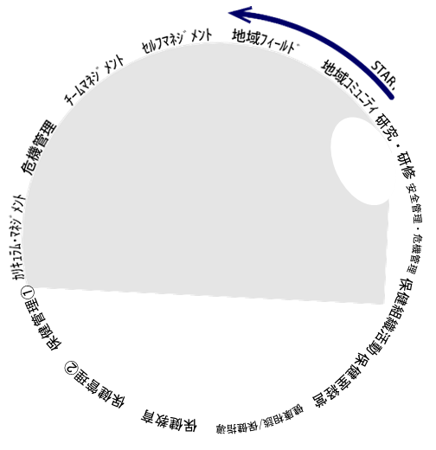
 |  |  |  |  |  |  |  | 自身が得た教育情報を同僚に伝え、広めていくための校内研修を企画・運営している。 |  |  | 4
 |  |  |  |  |  |  |  | 校内教員の範となる取組を学校全体に広めていく視点で、自身の目標を具体化している。 |  |  | 4

START
 |  |  |  |  | D2 | チームマネジメント | ・学校経営に積極的に参画し、自校の教育活動の状況を的確に把握しながら、校内の様々なチームや外部の専門職との連携・調整を図る。 | 児童生徒の実態や地域の実情、自校の教育活動の状況を的確に把握している。 |  | #DIV/0! | 5
 |  |  |  |  |  |  |  | 校内の様々なチームや外部の専門職との連携・調整を図っている。 |  |  | 5
 |  |  |  |  |  |  |  | 後進を育てるOJTに取り組み、ファシリテーターとして校内研修を企画・運営している。 |  |  | 5
 |  |  |  |  | D3 | 危機管理 | ・発生事例やヒヤリハット事例を収集・分析するなどの研修を企画したり、危機を想定した訓練を行ったりして、学校の危機管理能力を高める。 | 発生事例やヒヤリハット事例を収集し、分析している。 |  | #DIV/0! | 6
 |  |  |  |  |  |  |  | 日頃から、教職員、地域の関係機関等が連携できる体制を整備している。 |  |  | 6
 |  |  |  |  |  |  |  | 学校の危機管理能力を高める研修を行っている。 |  |  | 6
 |  |  |  |  | D4 | カリキュラム・ マネジメント | ・児童生徒や地域の状況に関するデータ等に基づき、教育課程の編成・実施・評価・改善を行う一連のＰＤＣＡサイクルを確立する。 | 各種調査結果のデータ等に基づいて、教育課程の実施状況、保護者や地域住民の意向等を把握している。 |  | #DIV/0! | 7
 |  |  |  |  |  |  |  | 創意工夫を加えて、教育課程を編成したものを「見える化」して共有する機会をつくっている。 |  |  | 7
 |  |  |  |  |  |  |  | 教育課程の編成・実施・評価・改善を行う一連のＰＤＣＡサイクルを行っている。 |  |  | 7
 |  |  |  | Ｅ 「教育のプロ」としての高度な知識や技能 | E1 | ＜保健管理①＞ | ・保健管理の充実に向けて保護者や関係機関と連携して組織的に取り組み、コーディネーター的な役割を果たす。 | 健康診断の結果から導き出した健康課題について、自分の健康状態や問題に気付くように発信している。 |  | #DIV/0! | 8
 |  |  |  |  |  |  |  | 児童生徒のけがや疾病及び感染症の流行などの未然防止、再発防止の対策を校内に提案している。 |  |  | 8
 |  |  |  |  |  |  |  | 現代的な健康課題を抱える児童生徒に必要な支援を、専門的な視点で校内外の関係機関と連携し組織化している。 |  |  | 8
 |  |  |  |  | E1 | ＜保健管理②＞ | ・ICT端末やクラウド等を活用し、地域や保護者、関係機関と連携しながら、効果的な取組を行う。 | ICT端末やクラウド等を活用し、地域や保護者、関係機関と連携しながら、効果的な取組を行っている。 |  | #DIV/0! | 9
 |  |  |  |  |  |  |  | 特別な配慮を要する児童生徒の支援体制を、養護教諭の視点で評価をしている。 |  |  | 9
 |  |  |  |  |  |  |  | 健康観察等から見えた課題の解決に必要な支援につなげている。専門的な視点を校内外の関係機関と連携し組織化している。 |  |  | 9
 |  |  |  |  | E2 | ＜保健教育＞ | ・教科横断的な指導を取り入れる。 ・児童生徒の実践力に結びつく効果的な保健教育を行う。 | 教科等横断的な指導を取り入れて実施している。 |  | #DIV/0! | 10
 |  | スキルの平均 |  |  |  |  |  | 児童生徒の実践力に結びつく効果的な保健教育を行う。 |  |  | 10
 |  |  |  |  |  |  |  | 児童生徒の実践力に結びつく授業を構想し、評価・改善により、より良い保健教育を推進している。 |  |  | 10
セルフチェックのまとめ |  |  |  |  | E3 | ＜健康相談/ 保健指導＞ | ・健康課題の解決に向け、児童生徒の意思決定力や自己解決能力の育成を図る。 ・学校内外の関係者との即応的継続的な相談支援体制の構築においてコーディネーターの役割を果たす。 | 健康相談・保健指導に必要な援助資源の情報を収集・活用し、関係者間のネットワークを構築している。 |  | #DIV/0! | 11
 |  |  |  |  |  |  |  | 学校内外の関係者との即応的継続的な相談支援体制の構築においてコーディネーターの役割を果たしている。 |  |  | 11
 |  |  |  |  |  |  |  | 健康課題の解決に向け、児童生徒の意思決定力や自己解決能力の育成を図っている。 |  |  | 11
 |  |  |  |  | E4 | ＜保健室経営＞ | ・学校保健活動における保健室のセンター的役割を理解し、学校内外の関係者と連携しながら組織的な保健室経営を行う。 | 学校内外の状況について日常的に実態を把握し、具体的方策を明確化している。 |  | #DIV/0! | 12
 |  |  |  |  |  |  |  | 学校内外の関係者と連携しながら組織的な保健室経営を行っている。 |  |  | 12
 |  |  |  |  |  |  |  | 学校保健活動における保健室のセンター的役割を理解している。 |  |  | 12
 |  |  |  |  | E5 | ＜保健組織 活動＞ | ・児童生徒の健康課題解決のために、保護者や関係機関と効果的に連携・調整し、専門的な立場から積極的に企画・運営に参画する。 | 計画的・組織的に児童生徒理解やその支援を行うための方策をコーディネートをしている。 |  | #DIV/0! | 13
 |  |  |  |  |  |  |  | 児童生徒の課題解決のために、保護者や学校内外の関係機関との連携を図り、組織的な活動を企画・運営している。 |  |  | 13
 |  |  |  |  |  |  |  | 地域の健康課題解決に向けたマネジメント力を発揮し、地域の関係者と連携して活動を推進している。 |  |  | 13
 |  |  |  |  | E6 | ＜安全管理・ 危機管理＞ | ・研修会や想定訓練の企画・運営を積極的に行い、学校の危機管理能力の向上を図り、危険を予見するとともに対処する。 ・事件・事故が発生した場合に適切かつ迅速に対処する。 | 事故発生事例を分析し、課題解決に向けて積極的に提案・改善を行している。 |  | #DIV/0! | 14
 |  |  |  |  |  |  |  | 研修会や想定訓練の企画・運営を積極的に行い、学校の危機管理能力の向上を図り、危険を予見するとともに対処している。 |  |  | 14
 |  |  |  |  |  |  |  | 事件・事故が発生した場合に適切かつ迅速に対処している。 |  |  | 14
 |  |  |  |  | E7 | ＜研究・研修＞ | ・自らの養護実践を研究的にまとめ学校内外の関係者に発信する。 ・専門性を深化・拡充するための自己研鑽に努める。 | 自らの養護実践を研究的にまとめ学校内外の関係者に発信している。 |  | #DIV/0! | 15
 |  |  |  |  |  |  |  | 専門性を深化・拡充するための自己研鑽に努めている。 |  |  | 15
 |  |  |  |  |  |  |  | 自らの養護実践や、学校としての組織的な取り組み内容や方法について探求し、専門職としての実践をさらに高めている。 |  |  | 15
 |  |  |  |  |  |  |  |  | 5

Sheet1
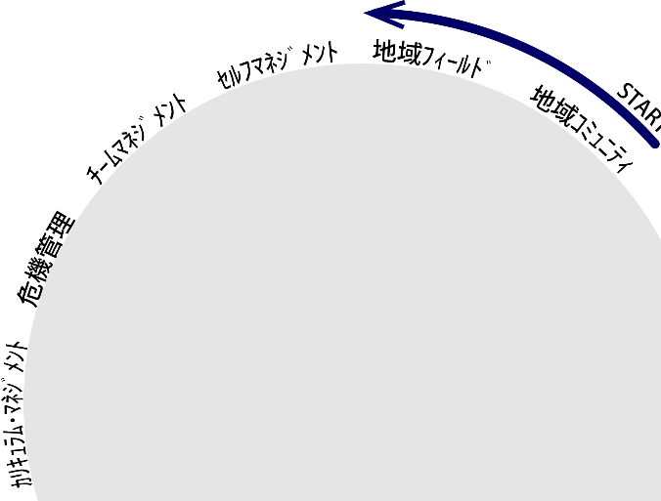

研究・研修

安全管理・危機管理

保健管理①
保健組織活動

保健管理②
保健室経営
保健教育
健康相談/保健指導

